Estim
CTP Architecture 17
Ordre des Architectes LR° S01312
 | ESTIMATION TRAVAUX | 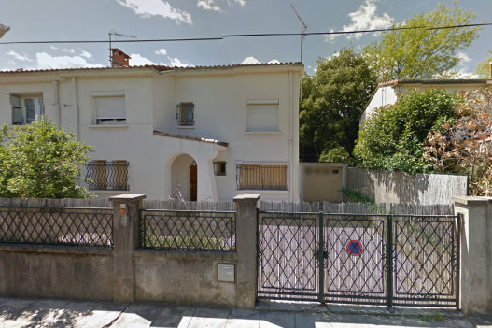
Ref. | 17-0512 |  |  |  | ctp architecture, sas_Siret 50772925900022 RCS Beziers - N° TVA intracommunautaire : FR87 507 729 259 - APE : 7111Z
Adresse Chantier : |  | Mme Aiguesvives, Mr Jammes |  |  | Inscrit au tableau régional de l'ordre des architectes : Languedoc Roussillon N° S12588 / MAF N° 257773N11
22 Rue François Villeneuve, 34070 Montpellier |  | 121 Avenue de Lodève
 |  | 34070 Montpellier

 | DESIGNATION de l'opération : |  | DATE : | 2017-05-12
 | Réhabilitation d'une villa à usage d'habitation, avec réaménagement intérieur, modification de la façade et aménagement garage.
 |  |  |  |  | 75.16% |  |  |  | 45,454.55 €
TCE | ESTIMATION PAR CORPS D'ETAT | 50,061.00 € | TTC / TCE |  | 60,475.00 € | Chambre 01 | 13.55 | m²
 |  |  |  |  | 12,095.00 € | Chambre 02 | 12.75 | m²
1 | Préparation / Démolition / GO |  |  |  | 72,570.00 € | Salle de jeux | 11.70 | m²
1.01 | Installation chantier - Mise en sécurité (électricité/eau gaz) |  |  | 600.00 € |  | Dgt | 10.80 | m²
1.02 | Démolition escalier |  |  | 750.00 € |  | Salle de bain | 4.20 | m²
1.03 | Dépose menuiseries intérieurs |  |  | 200.00 € |  | wc | 2.00 | m²
1.04 | Dépose Couverture / Charpente - Annexe RDC (Garage) - |  |  | 450.00 € |  | R+1 | 55.00 | m²
1.05 | Reprise en sous-œuvre intérieure |  |  | 9,500.00 € |  | Hall / Escalier | 9 | m²
1.06 | Démolition plancher & Reprise en sous-œuvre intérieure trémie |  |  | 1,050.00 € |  | Préparation | 11.3 | m²
1.07 | Reprise en sous-œuvre façade jardin |  |  | 6,500.00 € |  | SEJOUR | 37.30 | m²
1.08 | Enlèvement gravois |  |  | 3,500.00 € |  | Chambre d'eau | 12.40 | m²
 | 1 > Sous-Total : | 16,687.00 € | HT | 22,550.00 € |  | Dgt + wc | 3.60 | m²
2 | Construction / GO / Etanchéité |  |  |  |  | Buanderie | 9.10 | m² | 25.00
2.01 | Construction escalier |  |  | 4,350.00 € |  | RC | 82.70 | m²
2.02 | Création d'un plancher (support d'étanchéité) - Annexe RDC - |  |  | 1,350.00 € |  | TOTAL : | 137.70 | m²
2.03 | Etanchéité / isolation / protection |  |  | 1,750.00 € |  |  |  | 50,000.00 €
2.04 | Reprise cloisons et contre-cloisons brique au droit des découpes |  |  | 350.00 € | ​
 | 2 > Sous-Total : | 5,928.00 € | HT | 7,800.00 €
3 | Menuiseries extérieures & intérieures
3.01 | Complexe de Baie Séjour / coulissant - Châssis-fixe + VR |  |  | 4,000.00 €
3.02 | Baie coulissante Salon + VR |  |  | 2,150.00 €
3.03 | SAS Véranda |  |  | 1,800.00 €
3.04 | Fourniture-Pose Bloc-portes intérieurs (x10) et mise en jeu |  |  | 3,850.00 €
 | 3 > Sous-Total : | 8,968.00 € | HT | 11,800.00 €
4 | Électricité / Plomberie
4.01 | Reprise / Contrôle & entretien chaudière et installation |  |  | 800.00 €
4.02 | Reprise & Création de sanitaires-wc |  |  | 5,850.00 €
4.03 | Reprise sur TGBT existant & Création de lignes électriques |  |  | 4,500.00 €
4.04 | Divers |  |  | 450.00 € |  |  |  |  |  |  | 350
 | 4 > Sous-Total : | 8,816.00 € | HT | 11,600.00 € |  |  |  |  |  | 92.4 | 95
5 | Plâtrerie-Isolation / Revêtement sol-mur |  |  |  |  |  |  |  |  |  | 445
5.01 | Cloison placostyl 72/48mm y compris Plus value hydrofuge |  |  | 1,100.00 € |  |  |  |  |  |  | 89
5.02 | Contre-mur demi styl + Isolation thermique - Annexe RDC - |  |  | 1,250.00 € |  |  |  |  |  |  | 534
5.03 | Isolation & faux plafond - Annexes RDC - |  |  | 750.00 €
5.04 | Reprise revêtement sol au droit des démolitions sur l'ensemble |  |  | 450.00 € |  | 1125
5.05 | Chape isolée et carrelage collé + plinthes - Annexes RDC - |  |  | 2,125.00 €
5.06 | Faïences salle d'eau-wc & listel |  |  | 1,050.00 €
 | 5 > Sous-Total : | 5,111.00 € | HT | 6,725.00 €

 | RÉCAPITULATIF | Montant HT
1 | Préparation / Démolition / GO | 16,687.00 € |  | 22,550.00 €
2 | Construction / GO / Etanchéité | 5,928.00 € |  | 7,800.00 €
3 | Menuiseries extérieures & intérieures | 8,968.00 € |  | 11,800.00 €
4 | Électricité / Plomberie | 8,816.00 € |  | 11,600.00 €
5 | Plâtrerie-Isolation / Revêtement sol-mur | 5,111.00 € |  | 6,725.00 €
 | Sous-Total : | 45,510.00 € | HT
 | TVA : | 4,551.00 €
 | MONTANT TOTAL TTC : | 50,061.00 €

 |  |  | SERVIAN, le | 2017-05-12
 | Laurent CASCALES |  |  |  |  | 93 | 108
 |  |  |  |  |  | 134 | 134
 |  |  |  |  |  | 105 | 120
 |  |  |  |  |  | 332 | 362 | 694

 | RÉPARTITION SURFACES > | TOTAL : | 137.70 | m²
 |  | Hall / Escalier | 9 | m²
 |  | Préparation | 11.3 | m²
 |  | SÉJOUR | 37.30 | m²
 |  | Chambre d'eau | 12.40 | m²
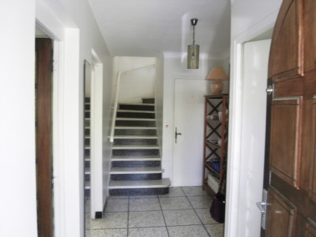
 |  | Dgt + wc | 3.60 | m²
 |  | Buanderie | 9.10 | m²
 |  | Sous-Total RC | 82.70 | m²
 |  | Chambre 01 | 13.55 | m²
 |  | Chambre 02 | 12.75 | m²
 |  | Salle de jeux | 11.70 | m²
 |  | Dgt | 10.80 | m²
 |  | Salle de bain | 4.20 | m²
 |  | wc | 2.00 | m²
 |  | Sous Total R+1 | 55.00 | m²

Florampt
CTP Architecture 17
Ordre des Architectes LR° S01312
Expéditeur : 15 rue Molière, 34290 SERVIAN
 |  |  | 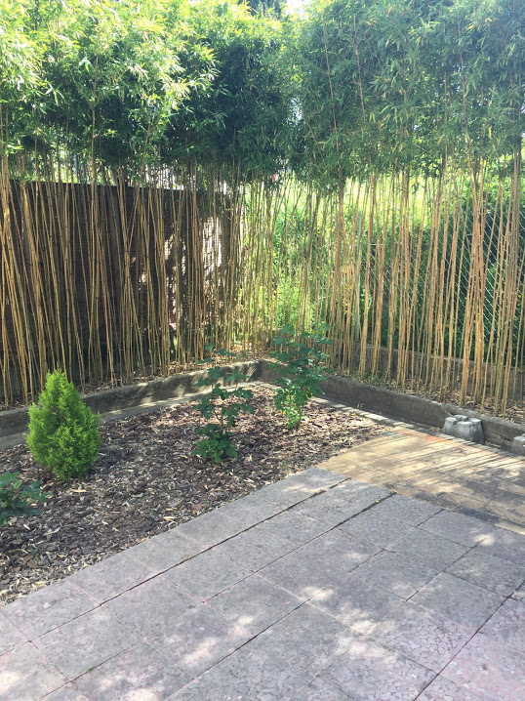
 | PROPOSITION D'HONORAIRES
 | CONTRAT N° | 2017-0530
P1 | > Parties Contractantes | Maître d'ouvrage | Mme Aiguesvives, Mr Jammes
Maître d'œuvre : CTP Architectes |  |  | 121 Avenue de Lodève
représenté par Laurent cascales, architecte, chef de projet. |  |  | 34070 Montpellier

 | Références cadastrales : | KR 55
 | Surface Foncière : | 225 m²
 | Surface de plancher : | 137 m²
 | Destination actuelle : | Habitation
 | Autres Informations : | Réhabilitation
 | >>> Adresse projet : | 22 Rue François Villeneuve, 34070 Montpellier

P2 | DESIGNATION de l'opération :
 |  |  |  |  | MISSION COMPLETE ARCHITECTE
 | Réhabilitation d'une villa à usage d'habitation, avec réaménagement intérieur, modification de la façade et aménagement garage.
Expéditeur : 15 rue Molière, 34290 SERVIAN
 | Dans le cadre d'une mission de maîtrise d’œuvre et de suivi de travaux, cette proposition d'honoraires est établie sur l'ensemble des travaux. Le montant d'honoraires est proposé sur la base forfaitaire du budget travaux estimé à 80 000 € HT. Suite à la répartition étable en EP :
 |  |  |  | DATE : | 31-May-17 |  |  |  | 100 | m²
 | PREAMBULE |  |  |  |  |  | 80,000.00 € | RDC | 85,000.00 € |  | 850.00 €
 |  |  |  |  | http://www.ctp-architectes.com/2010/03/contrat-ordre-architecte-france.html |  |  | R+1 | 25,000.00 € |  | 250.00 €
Le contrat qui lie le maître d'ouvrage et l'architecte est constitué par le présent "Cahier des Clauses Particulières pour travaux sur existants" et par le "Cahier des Clauses Générales pour travaux sur existants" de l'Ordre des architectes du 1er juin 2004 annexé au verso, dont les parties déclarent avoir pris connaissance. Ces deux documents, dont les articles commencent respectivement par les lettres "P" et "G" sont complémentaires et indissociables. |  |  |  |  |  |  | 12.00%
 |  |  |  |  |  | 100.0% | 9,600.00 € |  | 5.0000%
 |  | Montant des travaux estimé (valeur HT) : | 80,000.00 €
 |  | Pourcentage des honoraires : | 12% | du montant travaux
FORFAIT
 |  | TOTAL MISSION COMPLETE : | 9,600.00 € | (hors missions complémentaires)

 |  | DECOMPOSITION |  | Délais (nbr de semaine)
P3.1 | - ELEMENTS DE MISSION |  | Montant HT | études | validation
AE | Acte d'engagement (Frais d'ouverture du dossier, analyses…) |  | - € | Non compté |  | 0.0% | - € | 150.00 € | 1.56250%
APS | Avant Projet Sommaire |  | 480.00 € | 1.5 |  | 5.00% | 480.00 €
APD | Avant Projet Définitif |  | 960.00 € | 2 |  | 10% | 960.00 €
DPC | Dossier PC (Permis de Construire) ou DP (Déclaration Préalable) |  | 1,440.00 € | 1.5 |  | 15% | 1,440.00 €
 |  | Sous Total : | 2,880.00 € | 5 |  | 30% | 2,880.00 € | 30%
P3.2
PCG | Projet de Conception Générale |  | 960.00 € | 2 |  | 10% | 960.00 €
DCE | Dossier de Consultation des Entreprises |  | 1,440.00 € | 1.5 |  | 15% | 1,440.00 €
MDT | Mise au point des Marchés de Travaux |  | 480.00 € | 0.5 |  | 5% | 480.00 €
 |  | Sous Total : | 2,880.00 € | 4 |  | 30% | 2,880.00 € | 60%
P3.3
VISA | Visa des études d'exécution |  | 288.00 € | 1 |  | 3% | 288.00 €
DET | Direction de l'Exécution des Travaux | ST : | 3,072.00 € | 8 |  | 32% | 3,072.00 €
AOR | Assistance aux Opérations de Réception |  | 192.00 € | 0.5 |  | 2% | 192.00 €
DOE | Dossier des Ouvrages Exécutés |  | 288.00 € | 0.5 |  | 3% | 288.00 €
 |  | Sous Total : | 3,840.00 € | 10 |  | 40% | 3,840.00 € | 100.0000%
 |  | TOTAL MISSION COMPLETE : | 9,600.00 € | HT

 |  |  |  | Délais (nbr de semaine)
P4 | - MISSIONS COMPLEMENTAIRES |  |  | études | validation
REL | Relevé état des lieux (Modélisation 3D/ plans-Coupes-Façades) |  | 350.00 € | 2 | OBLIGATOIRE
COL | Choix de la gamme de couleur thématique avec simulation par pièces |  | - €
OPC | Ordonnancement - Pilotage - Coordination |  | - € | 0
EXP | Convocation / expertise / rapport |  | - €
DPG | Décomposition du Prix Global |  | - €
MAF | Frais d'assurances professionnelles > Montant Travaux x 5,95/°° |  | 476.00 € | > Remise commerciale |  | 476.00 € | MAF | 0.5950% | 80,000.00 €
COM | Frais de commission > via : www.architectes-France |  | - € | > 200 € + 5% honoraires
 |  | Sous Total : | 350.00 €

P 5 | - MISSION DE L'ARCHITECTE ET REMUNERATION
P 5.4 - REVISION
 |  |  |  | Le mois d'origine à prendre en compte pour la révision des honoraires prévue à l'article G 5.2 est : | May-17
P 5.5 TAXE SUR LA VALEUR AJOUTEE
 | En plus des honoraires, le maître d'ouvrage verse à l'architecte la TVA aux taux en vigueur.
P 5.6 - MODALITES DE REGLEMENT
 | P 5.6.1 - Échelonnement des versements
Il est convenu qu'il s'effectue au fur et à mesure de l'avancement des études et dans un délais 15 jours :
Au-delà de la mission DCE, Les honoraires seront échelonnés par versements mensuels.
 | P 5.6.2 - Délais de paiement et indemnités de retard
Les notes d'honoraires et demandes de remboursement de frais sont réglées dans un délai de deux semaines, tout retard de règlement ouvre droit au paiement de l'indemnité de retard prévue à l'article G 5.4.2 du CCG et représente : 3,5/10.000ème du montant hors taxes de la facture par jour calendaire.

P6 | ASSURANCES | Cotisant MAF > N° 257773N11- Mutuelle des Architectes Français.
L'architecte est assuré contre les conséquences pécuniaires de ses responsabilités professionnelles auprès de la compagnie MAF d'assurances (Mutuelle des Architectes Français)
Ce contrat est conforme à l'obligation d'assurance prévue par la loi n° 77-2 du 3 janvier 1977 sur l'architecture et la loi n° 78-12 du 4 janvier 1978 relative à la responsabilité et à l'assurance dans le domaine de la construction.
Laurent CASCALES, architecte dplg
(lu et approuvé; cachet et signature)
P7 | DISPOSITIONS PARTICULIERES
 | Les parties conviennent ……………………………………………………………………………………………………………………

 | TVA Réduite applicable sur mission complète uniquement |  | Montant HT
 |  | TOTAL HT | 9,950.00 € |  |  | GLOBAL | 12.4375%
 |  | TVA | 995.00 € | 10.0%
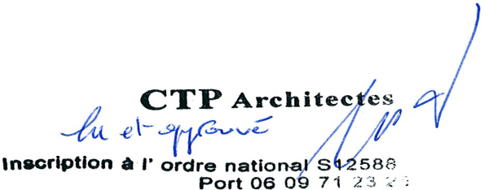
 | Laurent CASCALES, architecte dplg | TOTAL TTC | 10,945.00 €
 | (lu et approuvé; cachet et signature)
 |  | Servian, le | 2017-05-31 | en deux exemplaires

 |  |  | Pour acceptation des clauses générales
 |  |  |  |  | http://www.ctp-architectes.com/2010/03/contrat-ordre-architecte-france.html
 |  |  |  | Le maître d'ouvrage
 |  |  |  | (lu et approuvé; cachet et signature)

CTP Architecture 17
Ordre des Architectes LR° S01312
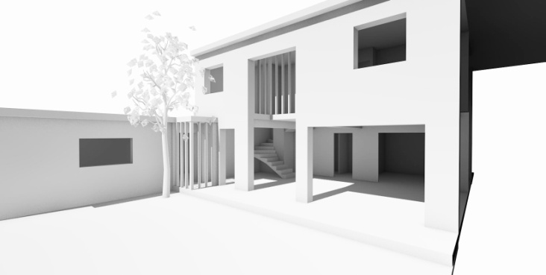
Expéditeur : 15 rue Molière, 34290 SERVIAN
 | FACTURE N° | 170-512
 | CONTRAT N°
P1 | > Parties Contractantes | Maître d'ouvrage | Mme Aiguesvives, Mr Jammes
Maître d'œuvre : CTP Architectes |  |  | 121 Avenue de Lodève
représenté par Laurent cascales, architecte, chef de projet. |  |  | 34070 Montpellier

EP | ETUDES PRELIMINAIRES
 | Conformément à l'article P.5.61 du CCG* la signature de cette proposition (valeur contractuelle) et ouvre droit à un acompte pour le commencement des études.

 | FACTURE N° : 1 | 2017-0530
 |  |  | Montant HT
 |  | TOTAL HT | 445.00 €
 |  | TVA | 89.00 € | 20.0%
 |  | TOTAL TTC | 534.00 €

 |  | Servian, le | 2017-05-31

 | Coordonnées bancaires :
 | IBAN (International Bank Account Number) : FR76 1005 7191 7100 0567 7880 145
 | Domiciliation : CIC BEZIERS KENNEDY / BIC (Bank Identifier Code) : CMCIFRPP

S1
CTP Architecture 17
Ordre des Architectes LR° S01312
Expéditeur : 15 rue Molière, 34290 SERVIAN
 |  |  | 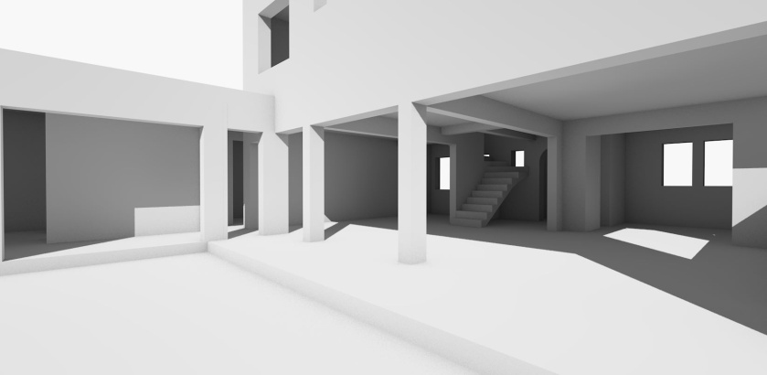
 | SITUATION N° 170530 | 1
 | CONTRAT N° | 2017-0530
P1 | > Parties Contractantes | Maître d'ouvrage | Mme Aiguesvives, Mr Jammes
Maître d'œuvre : CTP Architectes |  |  | 121 Avenue de Lodève
représenté par Laurent cascales, architecte, chef de projet. |  |  | 34070 Montpellier

 |  |  |  | DATE : | 28-Jun-17
 |  |  |  | TVA : | 10%

P3 | - SITUATION COMPTABLE | Montant HT | Avancement | Montant TTC réglé le, ...
REL | Relevé état des lieux (Modélisation 3D) | 350.00 € | 100%
APS | Avant Projet Sommaire | 480.00 € | 100%
APD | Avant Projet Définitif | 960.00 € | 0%
DPC | Dossier DP (Déclaration Préalable) | 1,440.00 € | 0%
PCG | Projet de Conception Générale | 960.00 € | 0%
DCE | Dossier de Consultation des Entreprises | 1,440.00 € | 0%
MDT | Mise au point des Marchés de Travaux | 480.00 € | 0%
VISA | Visa des études d'exécution | 288.00 € | 0%
DET | Direction de l'Exécution des Travaux | 3,072.00 € | 0%
AOR | Assistance aux Opérations de Réception | 192.00 € | 0%
DOE | Dossier des Ouvrages Exécutés | 288.00 € | 0%
 | TOTAL HT : | 9,950.00 €

 | SITUATION N° 170530 | 1 |  |  |  | Prochaine situation TTC :
 |  | TOTAL HT | 830.00 € |  |  | 960.00 €
 |  | TVA | 83.00 € | 10.0% |  | 96.00 € | 10% | TVA
 |  | TOTAL TTC | 913.00 € |  |  | 1,056.00 €
 | Prochaine situation TTC : | 1,056.00 €
 |  |  |  | Servian, le | 2017-06-28
Laurent CASCALES, architecte dplg
(lu et approuvé; cachet et signature)
 |  |  | Laurent CASCALES

 | Coordonnées bancaires : | Nouvelles coordonnées à compter du 19/06/2017
 | IBAN (International Bank Account Number) : FR76 1005 7190 2700 0567 7880 171
 | Domiciliation : CIC BEZIERS KENNEDY / BIC (Bank Identifier Code) : CMCIFRPP

S2
CTP Architecture 17
Ordre des Architectes LR° S01312
Expéditeur : 15 rue Molière, 34290 SERVIAN
 |  |  | 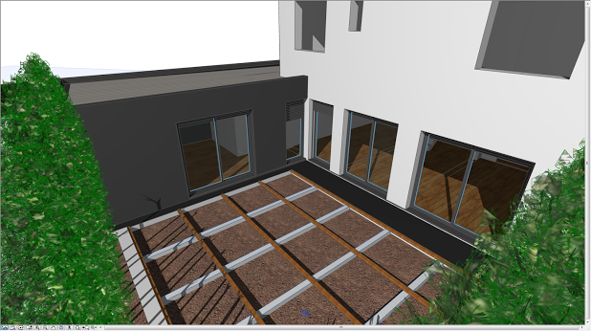
 | SITUATION N° 170530 | 2
 | CONTRAT N° | 2017-0530
P1 | > Parties Contractantes | Maître d'ouvrage | Mme Aiguesvives, Mr Jammes
Maître d'œuvre : CTP Architectes |  |  | 121 Avenue de Lodève
représenté par Laurent cascales, architecte, chef de projet. |  |  | 34070 Montpellier

 |  |  |  | DATE : | 12-Oct-17
 |  |  |  | TVA : | 10%

P3 | - SITUATION COMPTABLE | Montant HT | Avancement | Valeur HT | Montant TTC
REL | Relevé état des lieux (Modélisation 3D) | 350.00 € | 100% | 350.00 € | 385.00 €
APS | Avant Projet Sommaire | 480.00 € | 100% | 480.00 € | 528.00 €
APD | Avant Projet Définitif | 960.00 € | 80% | 768.00 € | 844.80 €
DPC | Dossier DP (Déclaration Préalable) | 1,440.00 € | 0% | - € | - €
PCG | Projet de Conception Générale | 960.00 € | 30% | 288.00 € | 316.80 €
DCE | Dossier de Consultation des Entreprises | 1,440.00 € | 20% | 288.00 € | 316.80 €
MDT | Mise au point des Marchés de Travaux | 480.00 € | 0% | - € | - €
VISA | Visa des études d'exécution | 288.00 € | 0% | - € | - €
DET | Direction de l'Exécution des Travaux | 3,072.00 € | 0% | - € | - €
AOR | Assistance aux Opérations de Réception | 192.00 € | 0% | - € | - €
DOE | Dossier des Ouvrages Exécutés | 288.00 € | 0% | - € | - €
 | TOTAL HT : | 9,950.00 € |  | 2,174.00 € | 2,391.40 €

 | SITUATION N° 170530 | 2
 |  | TOTAL HT : | 2,174.00 €
 |  | TVA : | 217.40 € | 10.0%
 |  | TOTAL TTC : | 2,391.40 €
 |  | SITUATION N° 1705301 : | -913.00 € | Réglé par virement le 09/08/2017
 |  | Reste du | 1,478.40 € | TTC
 |  |  |  | Servian, le | 2017-10-12
Laurent CASCALES, architecte dplg
(lu et approuvé; cachet et signature)
 |  |  | Laurent CASCALES

 | Coordonnées bancaires : | Nouvelles coordonnées à compter du 19/06/2017
 | IBAN (International Bank Account Number) : FR76 1005 7190 2700 0567 7880 171
 | Domiciliation : CIC BEZIERS KENNEDY / BIC (Bank Identifier Code) : CMCIFRPP

S3
CTP Architecture 17
Ordre des Architectes LR° S01312
Expéditeur : 15 rue Molière, 34290 SERVIAN
 | SITUATION N° 170530 | 3
 | CONTRAT N° | 2017-0530
P1 | > Parties Contractantes | Maître d'ouvrage | Mme Aiguesvives, Mr Jammes
Maître d'œuvre : CTP Architectes |  |  | 121 Avenue de Lodève
représenté par Laurent cascales, architecte, chef de projet. |  |  | 34070 Montpellier

 |  |  |  | DATE : | 10-Jan-18
 |  |  |  | TVA : | 10%

P3 | - SITUATION COMPTABLE | Montant HT | Avancement | Valeur HT | Montant TTC
REL | Relevé état des lieux (Modélisation 3D) | 350.00 € | 100% | 350.00 € | 385.00 €
APS | Avant Projet Sommaire | 480.00 € | 100% | 480.00 € | 528.00 €
APD | Avant Projet Définitif | 960.00 € | 100% | 960.00 € | 1,056.00 €
DPC | Dossier DP (Déclaration Préalable) | 1,440.00 € | 80% | 1,152.00 € | 1,267.20 €
PCG | Projet de Conception Générale | 960.00 € | 50% | 480.00 € | 528.00 €
...
DOE | Dossier des Ouvrages Exécutés | 288.00 € | 0% | - € | - €
 | TOTAL HT : | 9,950.00 € |  | 4,142.00 € | 4,556.20 €

 | SITUATION N° 170530 | 3
 |  | TOTAL HT : | 4,142.00 €
 |  | TVA : | 414.20 € | 10.0%
 |  | TOTAL TTC : | 4,556.20 €
 |  | CUMUL SITUATION N° 01 + 02 : | -2,391.40 €
 |  | Reste du | 2,164.80 € | TTC
 |  |  |  | Servian, le | 2018-01-10
Laurent CASCALES, architecte dplg
(lu et approuvé; cachet et signature)
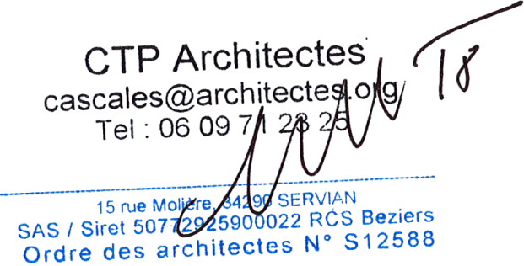

 | Coordonnées bancaires : | Nouvelles coordonnées à compter du 19/06/2017
 | IBAN (International Bank Account Number) : FR76 1005 7190 2700 0567 7880 171
 | Domiciliation : CIC BEZIERS KENNEDY / BIC (Bank Identifier Code) : CMCIFRPP

S4
CTP Architecture 18
Ordre des Architectes LR° S01312
Expéditeur : 15 rue Molière, 34290 SERVIAN
 |  |  | 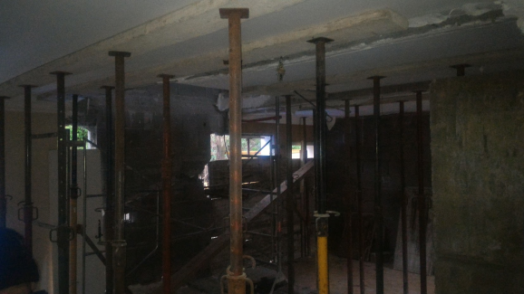
 | SITUATION N° 170530 | 4
 | CONTRAT N° | 2017-0530
P1 | > Parties Contractantes | Maître d'ouvrage | Mme Aiguesvives, Mr Jammes
Maître d'œuvre : CTP Architectes |  |  | 121 Avenue de Lodève
représenté par Laurent cascales, architecte, chef de projet. |  |  | 34070 Montpellier

 |  |  |  | DATE : | 2-Feb-18
 |  |  |  | TVA : | 10%

P3 | - SITUATION COMPTABLE | Montant HT | Avancement | Valeur HT | Montant TTC
REL | Relevé état des lieux (Modélisation 3D) | 350.00 € | 100% | 350.00 € | 385.00 €
APS | Avant Projet Sommaire | 480.00 € | 100% | 480.00 € | 528.00 €
...
DOE | Dossier des Ouvrages Exécutés | 288.00 € | 0% | - € | - €
 | TOTAL HT : | 9,950.00 € | Avancement HT : | 5,582.00 € | 6,140.20 €
 |  |  |  |  |  | HT
 | SITUATION N° 170530 | 4 |  |  |  | 830.00 € | S1
 |  | TOTAL HT : | 5,582.00 € |  |  | 1,344.00 € | S2
 |  | CUMUL SITUATION HT : | -4,142.00 € |  |  | 1,968.00 € | S3
 |  | Total HT : | 1,440.00 € |  |  | 4,142.00 €
 |  | TVA : | 144.00 € | 10.0%
 |  | TOTAL TTC : | 1,584.00 € | TTC

Laurent CASCALES, architecte dplg
(lu et approuvé; cachet et signature)
 |  |  | Servian, le | 2018-02-02

 | Coordonnées bancaires : | Nouvelles coordonnées à compter du 19/06/2017
 | IBAN (International Bank Account Number) : FR76 1005 7190 2700 0567 7880 171
 | Domiciliation : CIC BEZIERS KENNEDY / BIC (Bank Identifier Code) : CMCIFRPP

S5
CTP Architecture 18
Ordre des Architectes LR° S01312
CTP Architecture 18
Ordre des Architectes LR° S01312
Expéditeur : 15 rue Molière, 34290 SERVIAN
Expéditeur : 15 rue Molière, 34290 SERVIAN
 | AVENANT N°1 |  | 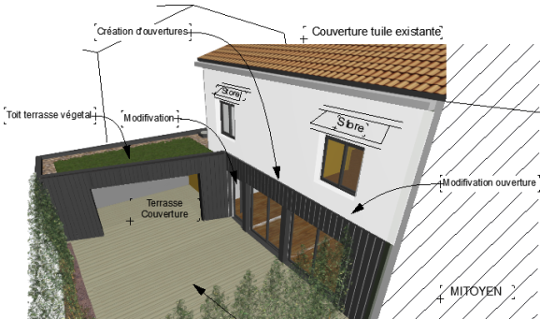
 | SITUATION N° 170530 | 5
 | CONTRAT N° | 2017-0530
P1 | > Parties Contractantes | Maître d'ouvrage | Mme Aiguesvives, Mr Jammes
Maître d'œuvre : CTP Architectes |  |  | 121 Avenue de Lodève
représenté par Laurent cascales, architecte, chef de projet. |  |  | 34070 Montpellier

 |  |  |  | DATE : | 23-Feb-18
 |  |  |  | TVA : | 10%

P3 | - SITUATION COMPTABLE | Montant HT | Avancement | Valeur HT | Montant TTC
REL | Relevé état des lieux (Modélisation 3D) | 350.00 € | 100% | 350.00 € | 385.00 €
APS | Avant Projet Sommaire | 480.00 € | 100% | 480.00 € | 528.00 €
...
DOE | Dossier des Ouvrages Exécutés | 288.00 € | 0% | - € | - €
 | TOTAL HT : | 10,200.00 € | Avancement HT : | 5,832.00 € | 6,415.20 €

 | SITUATION N° 170530 | 5
 |  | TOTAL HT : | 5,832.00 €
 |  | CUMUL SITUATION HT : | -5,582.00 €
 |  | Total HT : | 250.00 €
 |  | TVA : | 25.00 € | 10.0%
 |  | TOTAL TTC : | 275.00 € | TTC

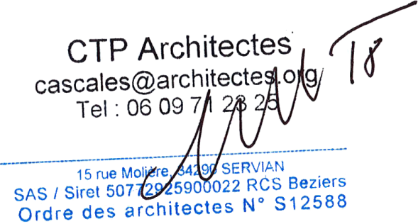
Laurent CASCALES, architecte dplg
(lu et approuvé; cachet et signature)
Laurent CASCALES, architecte dplg
(lu et approuvé; cachet et signature)
 |  |  | Servian, le | 2018-02-23

 | Coordonnées bancaires : | Nouvelles coordonnées à compter du 19/06/2017
 | IBAN (International Bank Account Number) : FR76 1005 7190 2700 0567 7880 171
 | Domiciliation : CIC BEZIERS KENNEDY / BIC (Bank Identifier Code) : CMCIFRPP

S6
CTP Architecture 18
Ordre des Architectes LR° S01312
 |  |  | 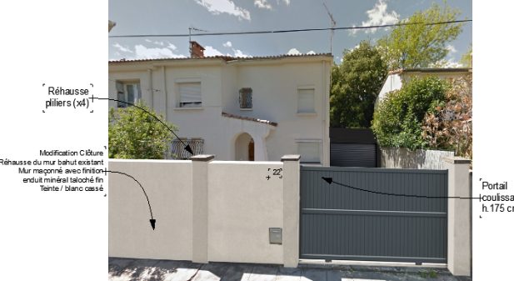
 | SITUATION N° 170530 | 6
 | CONTRAT N° | 2017-0530
P1 | > Parties Contractantes | Maître d'ouvrage | Mme Aiguesvives, Mr Jammes
Maître d'œuvre : CTP Architectes |  |  | 121 Avenue de Lodève
représenté par Laurent cascales, architecte, chef de projet. |  |  | 34070 Montpellier

 |  |  |  | DATE : | 9-Mar-18
 |  |  |  | TVA : | 10%

P3 | - SITUATION COMPTABLE | Montant HT | Avancement | Valeur HT | Montant TTC
...
 | TOTAL HT : | 10,200.00 € | Avancement HT : | 7,416.00 € | 8,157.60 €
 |  |  |  |  |  | HT
 | SITUATION N° 170530 | 6 |  |  |  | 830.00 € | S1
 |  | TOTAL HT : | 7,416.00 € |  |  | 1,344.00 € | S2
 |  | CUMUL SITUATION HT : | -5,832.00 € |  |  | 1,968.00 € | S3
 |  | Total HT : | 1,584.00 € |  |  | 1,440.00 € | S4
 |  | TVA : | 158.40 € | 10.0% |  | 250.00 € | S5
 |  | TOTAL TTC : | 1,742.40 € | TTC

 |  |  | Servian, le | 2018-03-09 |  | 5,832.00 €
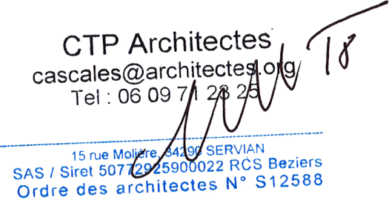

 | Coordonnées bancaires : | Nouvelles coordonnées à compter du 19/06/2017
 | IBAN (International Bank Account Number) : FR76 1005 7190 2700 0567 7880 171
 | Domiciliation : CIC BEZIERS KENNEDY / BIC (Bank Identifier Code) : CMCIFRPP

S7
CTP Architecture 18
Ordre des Architectes LR° S01312
 |  |  | 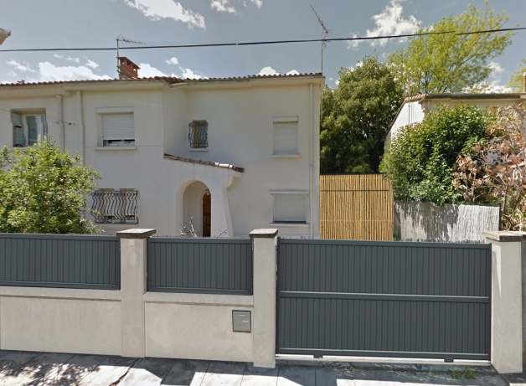
 | SITUATION N° 170530 | 7
 | CONTRAT N° | 2017-0530
P1 | > Parties Contractantes | Maître d'ouvrage | Mme Aiguesvives, Mr Jammes
Maître d'œuvre : CTP Architectes |  |  | 121 Avenue de Lodève
représenté par Laurent cascales, architecte, chef de projet. |  |  | 34070 Montpellier

 |  |  |  | DATE : | 3-Apr-18
 |  |  |  | TVA : | 10%

P3 | - SITUATION COMPTABLE | Montant HT | Avancement | Valeur HT | Montant TTC
...

S8
CTP Architecture 18
Ordre des Architectes LR° S01312
 | SITUATION N° 170530 | 8
 | CONTRAT N° | 2017-0530
P1 | > Parties Contractantes | Maître d'ouvrage | Mme Aiguesvives, Mr Jammes
Maître d'œuvre : CTP Architectes |  |  | 121 Avenue de Lodève
représenté par Laurent cascales, architecte, chef de projet. |  |  | 34070 Montpellier

 |  |  |  | DATE : | 23-May-18
 |  |  |  | TVA : | 10%

P3 | - SITUATION COMPTABLE | Montant HT | Avancement | Valeur HT | Montant TTC
...

S9
CTP Architecture 18
Ordre des Architectes LR° S01312
 | SITUATION N° 170530 | 9
 | CONTRAT N° | 2017-0530
P1 | > Parties Contractantes | Maître d'ouvrage | Mme Aiguesvives, Mr Jammes
Maître d'œuvre : CTP Architectes |  |  | 121 Avenue de Lodève
représenté par Laurent cascales, architecte, chef de projet. |  |  | 34070 Montpellier

 |  |  |  | DATE : | 29-Jun-18
 |  |  |  | TVA : | 10%

P3 | - SITUATION COMPTABLE | Montant HT | Avancement | Valeur HT | Montant TTC
...

DPGF
ESTIMATION PREVISIONNELLE DES TRAVAUX TCE

REHABILITATION D'UNE MAISON D'HABITATION - 22 Rue François Villeneuve, 34070 Montpellier

BORDEREAUX DU PRIX UNITAIRE - TCE
 | 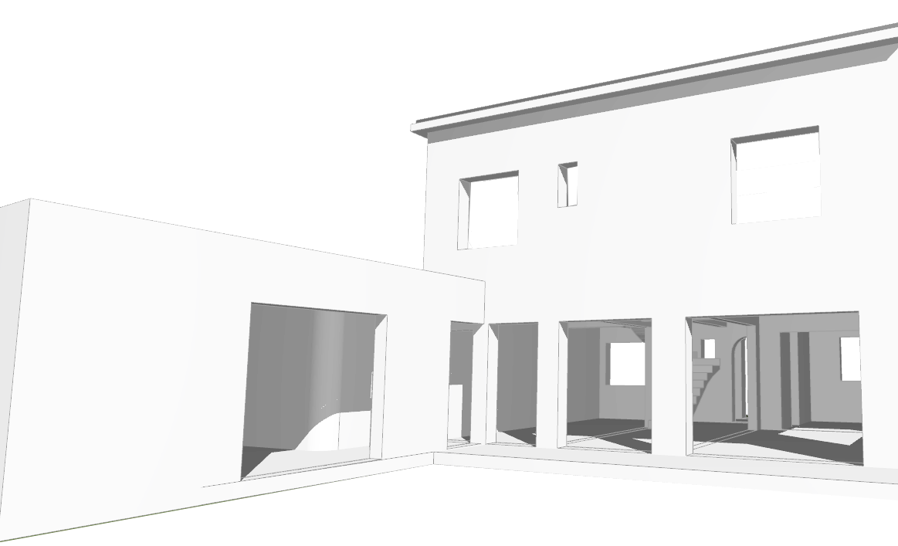

DECOMPOSITION DU PRIX GLOBAL ET FORFAITAIRE

REHABILITATION D'UNE MAISON D'HABITATION |  | PHASE AVANT PROJET
ESTIMATION PRO |  | TRAVAUX TOUT CORPS D'ETAT

 |  |  | IND2
...

Ent.
CTP Architecture 17
Ordre des Architectes LR° S01312
 |  |  |  |  |  |  | Téléphone :
Rehabilitation d'une villa à usage d'habitation |  |  |  |  |  | Miras | Adresse : 480 Avenue André Ampère, 34170 Castelnau-le-Lez
 | Coordonnées entreprises |  |  |  |  |  | Téléphone :
 |  |  | DATE : | 2017-10-26 |  | Sahin Construction |  | 06 27 49 07 69
Adresse Chantier : |  |  |  | Mme Mr Jammes |  | OA CONSTRUCTION |  | 06.86.04.02.22 | … de la part de Mne Julie LASSUS°
Rue François Villeneuve, 34070 Montpellier |  |  |  | 121 Avenue de Lodève |  | ( SAHIN SAMI) Maçon |  |  | Mr Loubiere conseil
 |  |  |  | 34070 Montpellier
 |  |  |  |  |  | Baobât | Adresse : 195 Boulevard de l'Aéroport international, 34000 Montpellier
 |  |  |  |  |  | Plaquiste : | Daniel FAURET - 06 11 57 07 36 |  | henri.fauret@sfr.fr
LOT | ENTREPRISES | Nom | Téléphone | Mail |  |  | valrossiennedeplac@gmail.com - Tel : 06 74 28 24 69
1 2 | Préparation - Construction Gros-Œuvre | Baobât | 06 29 28 56 28 | contact@baoba.com | 1
 |  | MIRAS | 04 67 02 65 65 | renovation@miras.fr | 2 | Plombier : | XAVIER GARRIGUES - 06 08 21 49 61 - garrigues.energie@gmail.com
 |  | SAHIM SAMI | 06 27 49 07 69 | entreprise.sahin01@gmail.com | 3 |  | françois.guillo@free.fr - 06 20 40 94 41
...

Analyse
CTP Architecture
Ordre des Architectes LR° S01312
17
 | Rehabilitation d'une villa à usage d'habitation
 |  | ANALYSE OFFRES
 |  |  |  |  | DATE : | 2017-10-26
Adresse Chantier : |  |  |  |  |  | Mme Mr Jammes
Rue François Villeneuve, 34070 Montpellier |  |  |  |  |  | 121 Avenue de Lodève
 |  |  |  |  |  | 34070 Montpellier
...
 |  |  | 85%
RECAPITULATIF GENERAL TOUT CORPS D'ETAT |  | ESTIMATI° | PONDERATI° | ENTREPRISE | MONTANT HT | OBSERVATI°
1 | PREPARATION - TERRASSEMENT/ RESEAUX | 13,687.80 € | 11,634.63 € | OA
2 | LOT : MACONNERIE - GROS ŒUVRE | 43,442.75 € | 36,926.34 € | OA
...

Planing
...
< Commande 4 semaines | POSE CUISINE > |  |  |  | > PENALITES

 |  |  |  | PEINTURES MURS & PLAFOND | > ART.6 CCAP

Laurent CASCALES, architecte dplg
(lu et approuvé; cachet et signature)
 |  |  | Servian, le | 2017-11-27
 |  | Laurent CASCALES

CR01
CTP Architecture 17
Ordre des Architectes LR° S01312
15 rue Molière, 34290 SERVIAN
 |  |  | > >
 | COMPTE RENDU N° | 1
 | Chantier : |  | Date de la visite : | 12-Jan-18 |  |  | 1
P1 | Maître d'ouvrage |  |  | Mme Mr JAMMES |  |  | IND.00
 |  |  |  | 121 Avenue de Lodève,
 |  |  |  | 34070 Montpellier
 | Opération : | Rénovation Maison JAMMES |  |  |  | CONVOCATION
 |  | 22 rue François Villeneuve, 3400 Montpellier
 |  |  |  |  | Présence |  | Diffusion
 | Maître d'ouvrage : |  | MAIL | TELEPHONE
 | Représenté par, | Flora JAMMES | flora.aiguesvives@gmail.com | 06 09 74 42 32 | Pre |  | e-Mail
 | ARCHITECTE : | L. CASCALES | cascales@architectes.org | 06 09 71 23 25 | Pre |  | e-Mail
...

CR24
...
 | Entreprise RAMDANI : | > Finition des travaux d'étanchéité, avec :
 |  |  | Commande des profils ALU <
 |  |  | Pose des couvertines <
 |  |  | Fourniture et pose de la boite à eau ( EP) <
 |  |  | Fourniture et pose de l'évacuation zinguée des (EP) <

 | Entreprise SONIMEN : | > Remplacement du vitrage endommagé
 |  | > Fourniture et pose d'une grille de défense

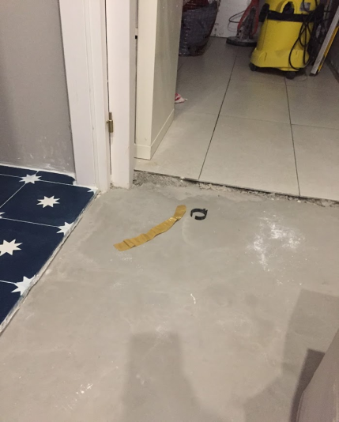
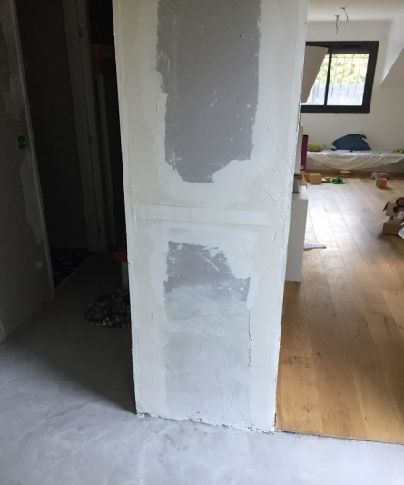

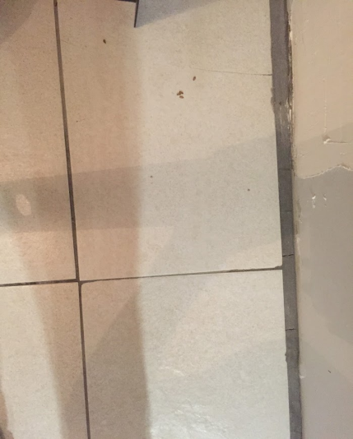
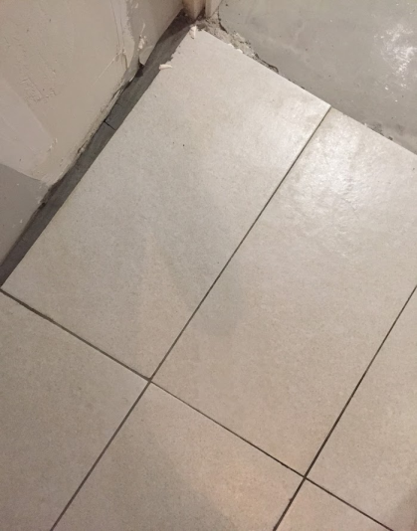

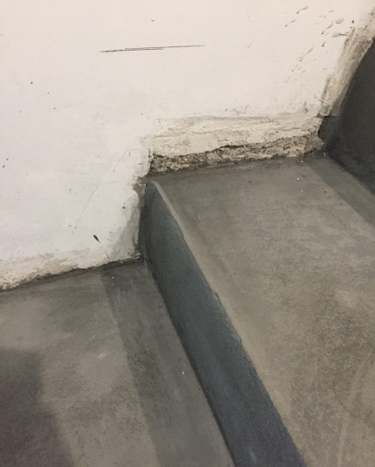
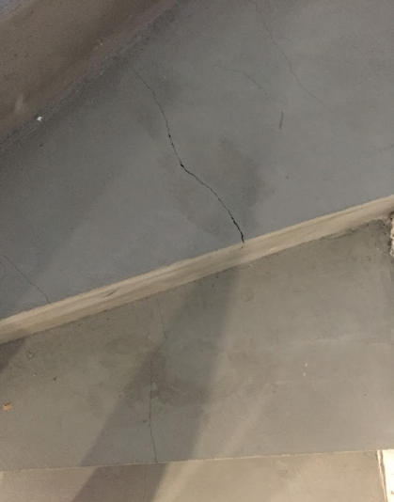
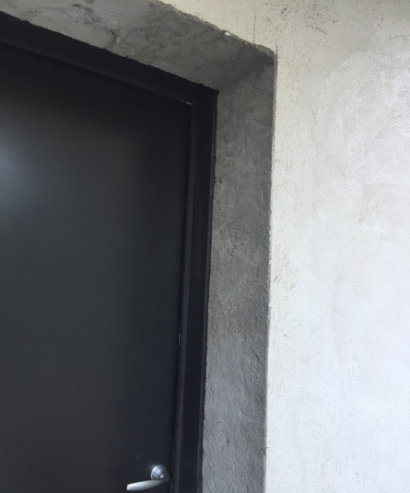

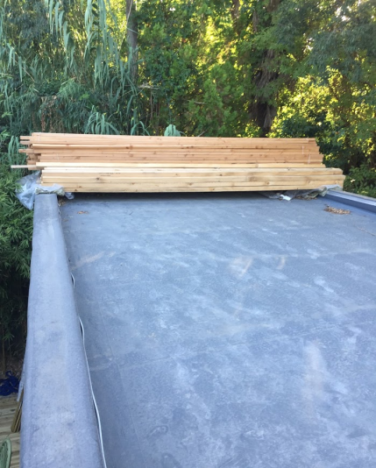
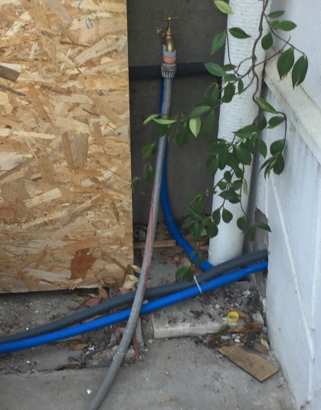
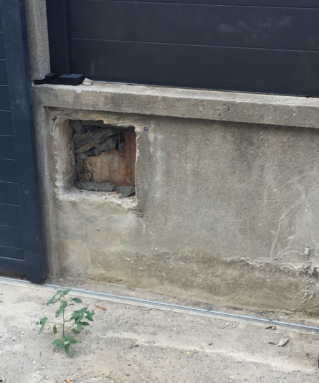

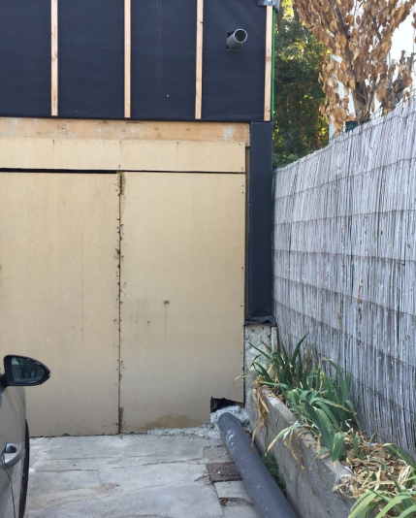
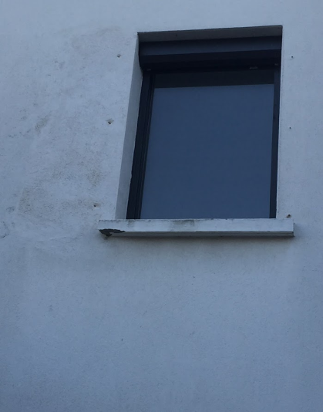
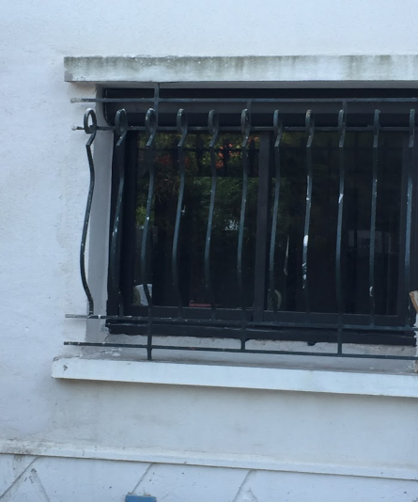

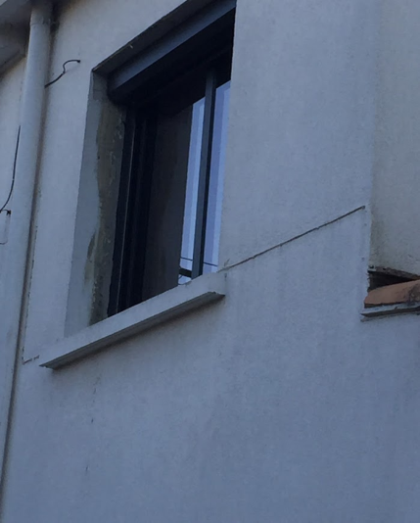
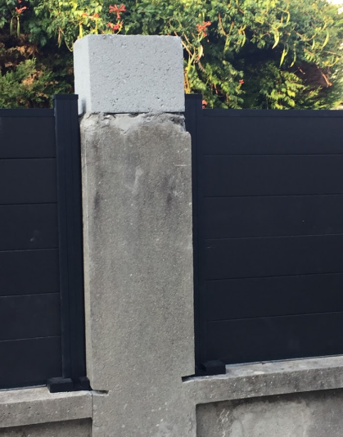
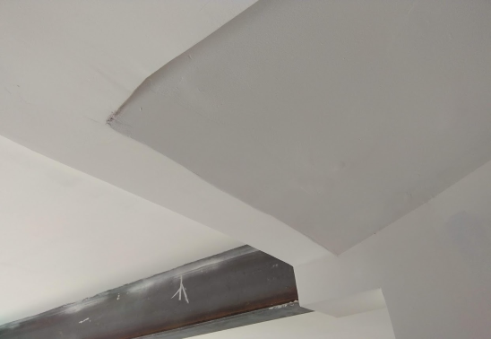

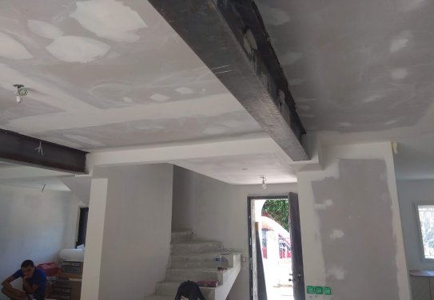

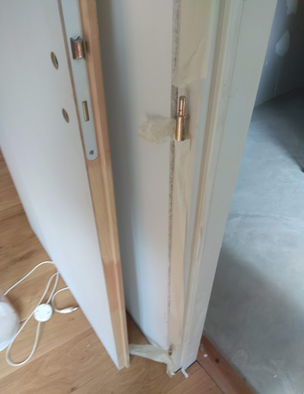
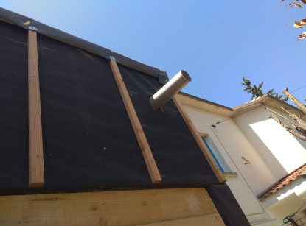

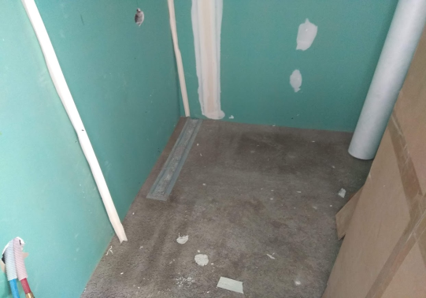

1
1.01 | - Concernant la pose du parquet : une dalle de ravoirage a été faite au RDC de la maison. La parquet flottant a été posé directement sur cette dalle. Cette dalle, qui n'est absolument pas droite, présente en plus de nombreux trous et, elle est très poussiéreuse. Il en résulte que le parquet commence à s’affaisser à certains endroits, il craque en permanence, et il bouge énormément.Il ne tiendra pas sur le long terme.
1.02 | Cette situation est très problématique pour nous.
1.03 | Il aurait fallu faire une dalle de ragréage, qui est nécessaire avant la pose du parquet.
1.04 | Il est nécessaire maintenant de trouver une solution. Je pense que la meilleure solution est de défaire le parquet, faire un ragréage et reposer le parquet.
1.05 | Le parquet qui a été posé est du contrecollé massif assez couteux, il n'est pas envisageable de le laisser se détériorer comme cela.
1.06 | En outre, je ne comprend pas pourquoi une seule dalle n'a pas été faite sur l'entier rdc avec en plus un ragréage.
...

CR25
...
MR OUBOUKHA : | C6 | 65.48 €
 | C7 | 67.57 €
 | C8 | 360.90 € | ► VARIANTE GALVA PRELAQUEE
 | SOUS-TOTAL : | 493.95 € | MR OUBOUKHA :

MR MME JAMMES : | C3 | 64.57 €
 | C4 | 51.22 €
 | C9 | 195.74 €
 | SOUS-TOTAL : | 311.53 € | MR MME JAMMES :
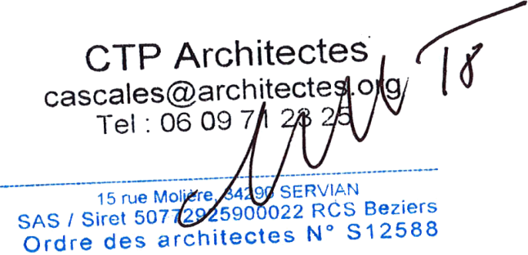

 | Fait à Servian le, | 2018-10-08
 |  | Laurent Cascales :

PVS3
CTP Architecture 18
Ordre des Architectes LR° S01312
 |  |  |  | DATE : | 18-May-18
Expéditeur : 15 rue Molière, 34290 SERVIAN
Maître d’ouvrage : |  | Mme , Mr Jammes |  |  |  | Mme Aiguesvives, Mr Jammes
Adresse : |  | 121 Avenue de Lodève |  |  |  | 121 Avenue de Lodève
 |  | 34070 Montpellier |  |  |  | 34070 Montpellier

Opération : |  | RÉNOVATION MAISON JAMMES
 |  | MENUISERIES EXTÉRIEURES

Entreprise : |  | SONIMEN / contact@sonimen.fr
...
CTP Architectes
Ordre des Architectes Languedoc N° S01312
34290 SERVIAN -
CTP Architectes
Ordre des Architectes Languedoc N° S01312
34290 SERVIAN -
CTP Architectes
Ordre des Architectes Languedoc N° S01312
34290 SERVIAN -
...
 |  |  |  | Fait à Montpellier le, | 2018-05-18
...
 |  |  | R2018 -1714495a |  | 0
...
 |  |  |  |  | Délais d’exécution
...
R1 - F.2Vx Coulissant h.existante x 2000 | ERREUR de MESURE - hauteur trop petite / Reprise de l'appui de fenêtre par le maçon à charge de SONIMEN
R3 -D160 / CF h.2300 x 1100 VR | ERREUR DIMENSION - Cadre délinié Remplacement du châssis fixe et mise en place d'un appui avec fixation d'un tube alu rectangulaire. |  |  |  | Semaine N°22/2018
R4 - D160 / BC h.2300 x 2040 VR | Micro-impacts à recouvrir par laque de reprise au RAL identique (fourni par l'entreprise SONIMEN) |  |  |  | Semaine N°22/2018
R5 - D160 / BC h.2300 x 2400 VR |  | IDEM R5
R6 - D160 / CF h.2300 x 800 VR | ERREUR de POSE - tunnel / applique >> Retour du pare-pluie dans le tableau avant pose en tunnel de la menuiserie + pose d'une bavette sur le traverse basse |  |  |  | Semaine N°22/2018
R7 - D160 / BC h.2300 x 2200 VR |  | IDEM R6
 |  | L'ensemble des VR motorisés sera à vérifier ultérieurement.
MAITRE D’OUVRAGE |  | MAITRE D’ŒUVRE |  | ENTREPRISE TITULAIRE

CTP Architecture 18
Ordre des Architectes LR° S01312
 |  |  |  | DATE : |  |  | 176
Expéditeur : 15 rue Molière, 34290 SERVIAN
Expéditeur : 15 rue Molière, 34290 SERVIAN
Expéditeur : 15 rue Molière, 34290 SERVIAN
Maître d’ouvrage : |  | Mme , Mr Jammes
Adresse : |  | 121 Avenue de Lodève |  |  |  |  | 211.2 | 422.4
 |  | 34070 Montpellier

Opération : |  | RÉNOVATION MAISON JAMMES
 |  | MENUISERIES EXTÉRIEURES

Entreprise : |  | SONIMEN / contact@sonimen.fr
...
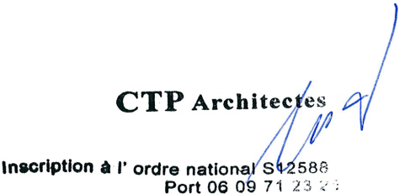
 |  |  | R2018 -1714495a

 |  |  |  | ENTREPRISE TITULAIRE
 |  |  |  |  |  |  |  |  | 29
 |  |  |  |  |  |  |  |  | 253
 |  |  |  |  |  |  |  |  | 208
 |  |  |  |  |  |  |  |  | 490
...

OUB
CTP Architecture 18
Ordre des Architectes LR° S01312
 |  |  | DATE : | 9-Feb-18
 | Maître d’ouvrage : | Mme Mr JAMMES
 | Adresse : | 121 Avenue de Lodève,
 |  | 34070 Montpellier
 | Opération : | Rénovation Maison JAMMES
 |  | 22 rue François Villeneuve, 3400 Montpellier
 | Entreprise : | SARL OUBOUKHA FRERES / oa.constructions@yahoo.fr |  |  |  |  |  |  |  |  |  | OUBOUKHA FRÈRES
 |  | 15Rue Charlie Chaplin, 13200 Arles
 |  | SIRET : 79781148600019
 |  | ETAT D’ACOMPTE n° | 247 | 2
LOT | 01 | GROS ŒUVRE
CTP Architectes
Ordre des Architectes Languedoc N° S01312
34290 SERVIAN -
 | Marché travaux N° | 247 | notifié le , | 2018-01-03
 | Valeur marché de base : | 54,190.73 € | HT

 |  | 68 situation 01 | En date du : | 2017-10-24

 |  |  | Montant acompte | Montants cumulés
...
 |  |  | 13,574.90 € |  | A1 |  |  |  | 13,574.90 €
 |  |  | - € |  | A2 |  |  |  | 1,357.49 €
 |  |  | 8,128.61 € |  |  |  |  |  | 14,932.39 €
 |  |  | 13,574.90 € |  |  | (A1–A2)
...
5 |  | Pénalités pour absence au RdV de chantier : | - €
 |  | NET A PAYER (TTC) : | 13,738.70 € |  |  | (A3+B1+C1-D1-D5)

 | Fait à Servian le, | 2018-02-09
 |  | Laurent Cascales :

CTP Architecture 18
Ordre des Architectes LR° S01312
 |  |  | DATE : | 5-Mar-18
 | Maître d’ouvrage : | Mme Mr JAMMES
 | Adresse : | 121 Avenue de Lodève,
 |  | 34070 Montpellier
 | Opération : | Rénovation Maison JAMMES
 |  | 22 rue François Villeneuve, 3400 Montpellier
 | Entreprise : | SARL OUBOUKHA FRERES / oa.constructions@yahoo.fr
 |  | 15Rue Charlie Chaplin, 13200 Arles
 |  | SIRET : 79781148600019
 |  | ETAT D’ACOMPTE n° | 247 | 3
LOT | 01 | GROS ŒUVRE
CTP Architectes
Ordre des Architectes Languedoc N° S01312
34290 SERVIAN -
 | Marché travaux N° | 247 | notifié le , | 2018-01-03
 | Valeur marché de base : | 54,190.73 € | HT

 | Référence du présent acompte N° | 70 situation 02 | En date du : | 2017-03-02

 |  |  | Montant acompte | Montants cumulés
...
CTP Architectes
Ordre des Architectes Languedoc N° S01312
34290 SERVIAN -
 |  |  | 6,465.30 € |  | A1
 |  |  | - € |  | A2
 |  |  | 21,703.51 € |  | A3
 |  |  | 6,465.30 € |  |  | (A1–A2)
 |  |  |  | 28,168.81 €
...
 |  |  | - € |  |  |  |  | 28,168.81 € | 54,190.73 €
 |  |  | - € |  |  |  |  | 2,816.88 € | 5,419.07 €
 |  |  |  | - € |  |  | TOTAL TRAVAUX | 30,985.69 € | 59,609.80 € | TTC /
 |  |  |  |  |  |  | RG 5% | -1,549.28 €
 |  | 6,465.30 € | 646.53 € |  |  |  | AC3-70 | 29,436.41 € | TTC
...
3 |  | Retenue de garantie cumulée depuis l’origine |  | 1,549.28 € |  | (D1+D2)
4 |  | Autre retenue : | - €
5 |  | Pénalités pour absence au RdV de chantier : | - €
 |  | NET A PAYER (TTC) : | 6,756.24 € |  |  | (A3+B1+C1-D1-D5) |  |  | 21,994.45 €

 | Fait à Servian le, | 2018-03-05
 |  | Laurent Cascales :

CTP Architecture 18
Ordre des Architectes LR° S01312
 |  |  | DATE : | 23-Mar-18
 | Maître d’ouvrage : | Mme Mr JAMMES
 | Adresse : | 121 Avenue de Lodève,
 |  | 34070 Montpellier
 | Opération : | Rénovation Maison JAMMES
 |  | 22 rue François Villeneuve, 3400 Montpellier
 | Entreprise : | SARL OUBOUKHA FRERES / oa.constructions@yahoo.fr
 |  | 15Rue Charlie Chaplin, 13200 Arles
 |  | SIRET : 79781148600019
 |  | ETAT D’ACOMPTE n° | 247 | 4
LOT | 01 | GROS ŒUVRE
CTP Architectes
Ordre des Architectes Languedoc N° S01312
34290 SERVIAN -
 | Marché travaux N° | 247 | notifié le , | 2018-01-03
 | Valeur marché de base : | 54,190.73 € | HT

 | Référence du présent acompte N° | 72 situation 03 | En date du : | 2017-03-22

 |  |  | Montant acompte | Montants cumulés
...
CTP Architectes
Ordre des Architectes Languedoc N° S01312
34290 SERVIAN -
 |  |  | 3,969.37 € |  | A1
 |  |  | - € |  | A2
 |  |  | 28,168.81 € |  | A3
 |  |  | 3,969.37 € |  |  | (A1–A2)
 |  |  |  | 32,138.18 €
...
 |  |  | - € |  |  |  |  | 28,168.81 € | 54,190.73 €
 |  |  | - € |  |  |  |  | 2,816.88 € | 5,419.07 €
 |  |  |  | - € |  |  | TOTAL TRAVAUX | 30,985.69 € | 59,609.80 € | TTC /
 |  |  |  |  |  |  | RG 5% | -1,549.28 €
 |  | 3,969.37 € | 396.94 € |  |  |  | AC3-70 | 29,436.41 € | TTC
...
3 |  | Retenue de garantie cumulée depuis l’origine |  | 1,767.60 € |  | (D1+D2) |  |  |  | 33,584.40 €
4 |  | Autre retenue : | - €
5 |  | Pénalités pour absence au RdV de chantier : | - €
 |  | NET A PAYER (TTC) : | 4,147.99 € |  |  | (A3+B1+C1-D1-D5) |  |  | 28,347.43 €

 | Fait à Servian le, | 2018-03-23
 |  | Laurent Cascales :

CTP Architecture 18
Ordre des Architectes LR° S01312
 |  |  | DATE : | 27-Apr-18
 | Maître d’ouvrage : | Mme Mr JAMMES
 | Adresse : | 121 Avenue de Lodève,
 |  | 34070 Montpellier
 | Opération : | Rénovation Maison JAMMES
 |  | 22 rue François Villeneuve, 3400 Montpellier
 | Entreprise : | SARL OUBOUKHA FRERES / oa.constructions@yahoo.fr
 |  | 15Rue Charlie Chaplin, 13200 Arles
 |  | SIRET : 79781148600019
 |  | ETAT D’ACOMPTE n° | 247 | 5
LOT | 01 | GROS ŒUVRE
CTP Architectes
Ordre des Architectes Languedoc N° S01312
34290 SERVIAN -
 | Marché travaux N° | 247 | notifié le , | 2018-01-03
 | Valeur marché de base : | 54,190.73 € | HT

 | Référence du présent acompte N° | 75 situation 04 | En date du : | 2017-04-26

 |  |  | Montant acompte | Montants cumulés
...
CTP Architectes
Ordre des Architectes Languedoc N° S01312
34290 SERVIAN -
 |  |  | 10,084.58 € |  | A1
 |  |  | - € |  | A2
 |  |  | 32,138.18 € |  | A3
 |  |  | 10,084.58 € |  |  | (A1–A2)
 |  |  |  | 42,222.76 €
...
 |  |  | - € |  |  |  |  | 28,168.81 € | 54,190.73 €
 |  |  | - € |  |  |  |  | 2,816.88 € | 5,419.07 €
 |  |  |  | - € |  |  | TOTAL TRAVAUX | 30,985.69 € | 59,609.80 € | TTC /
 |  |  |  |  |  |  | RG 5% | -1,549.28 €
 |  | 10,084.58 € | 1,008.46 € |  |  |  | AC3-70 | 29,436.41 € | TTC
...
3 |  | Retenue de garantie cumulée depuis l’origine |  | 2,322.25 € |  | (D1+D2) |  |  |  | 44,122.79 €
4 |  | Autre retenue : | - €
5 |  | Pénalités pour absence au RdV de chantier : | - €
 |  | NET A PAYER (TTC) : | 10,538.39 € |  |  | (A3+B1+C1-D1-D5) |  |  | 32,591.99 €

 | Fait à Servian le, | 2018-04-27
 |  | Laurent Cascales :

CTP Architecture 18
Ordre des Architectes LR° S01312
 |  |  | DATE : | 16-Jun-18
 | Maître d’ouvrage : | Mme Mr JAMMES
 | Adresse : | 121 Avenue de Lodève,
 |  | 34070 Montpellier
 | Opération : | Rénovation Maison JAMMES
 |  | 22 rue François Villeneuve, 3400 Montpellier
 | Entreprise : | SARL OUBOUKHA FRERES / oa.constructions@yahoo.fr
 |  | 15Rue Charlie Chaplin, 13200 Arles
 |  | SIRET : 79781148600019
 |  | ETAT D’ACOMPTE n° | 247 | 6
LOT | 01 | GROS ŒUVRE
CTP Architectes
Ordre des Architectes Languedoc N° S01312
34290 SERVIAN -
 | Marché travaux N° | 247 | notifié le , | 2018-01-03
 | Valeur marché de base : | 54,190.73 € | HT - Gros Ouevre
 |  | 14,102.14 € | HT - Plâtrerie

 |  | 68,292.87 € | Total HT

 |  | 76 situation PLACO - 01 | En date du : | 2017-06-08

 |  |  | Montant acompte | Montants cumulés
...
CTP Architectes
Ordre des Architectes Languedoc N° S01312
34290 SERVIAN -
 |  |  | 10,684.36 € |  | A1
 |  |  | - € |  | A2
 |  |  | 42,222.76 € |  | A3
 |  |  | 10,684.36 € |  |  | (A1–A2)
 |  |  |  | 52,907.12 €
...
 |  |  | - €
 |  |  | - €
 |  |  |  | - €
 |  |  |  |  |  |  |  |  |  | Montant HT | TVA
 |  | 10,684.36 € | 1,068.44 € |  |  |  |  |  |  | 68,292.87 € | 6,829.29 €
...
3 |  | Retenue de garantie cumulée depuis l’origine |  | 2,909.89 € |  | (D1+D2) |  |  | AC 247.8
4 |  | Autre retenue : | - € |  |  |  |  |  | AC 247.9
5 |  | Pénalités pour absence au RdV de chantier : | - € |  |  |  |  |  | AC 247.10
 |  | NET A PAYER (TTC) : | 11,165.16 € |  |  | (A3+B1+C1-D1-D5) |  |  |  | 55,287.95 €
...
 | Fait à Servian le, | 2018-06-16
 |  | Laurent Cascales :

CTP Architecture 18
Ordre des Architectes LR° S01312
 |  |  | DATE : | 13-Jul-18
 | Maître d’ouvrage : | Mme Mr JAMMES
 | Adresse : | 121 Avenue de Lodève,
 |  | 34070 Montpellier
 | Opération : | Rénovation Maison JAMMES
 |  | 22 rue François Villeneuve, 3400 Montpellier
 | Entreprise : | SARL OUBOUKHA FRERES / oa.constructions@yahoo.fr
 |  | 15Rue Charlie Chaplin, 13200 Arles
 |  | SIRET : 79781148600019
 |  | ETAT D’ACOMPTE n° | 247 | 7
LOT | 01 | GROS ŒUVRE & PLÂTRERIE
CTP Architectes
Ordre des Architectes Languedoc N° S01312
34290 SERVIAN -
 | Marché travaux N° | 247 | notifié le , | 2018-01-03
 | Valeur marché de base : | 54,190.73 € | HT - Gros Ouevre
 |  | 14,102.14 € | HT - Plâtrerie

 |  | 68,292.87 € | Total HT

 |  | 78 situation 05 | En date du : | 08/072017

 |  |  | Montant acompte | Montants cumulés
...
CTP Architectes
Ordre des Architectes Languedoc N° S01312
34290 SERVIAN -
 |  |  | 7,153.09 € |  | A1
 |  |  | 1,440.65 € | HT | A2
 |  |  | 52,907.12 € |  | A3
 |  |  | 5,712.44 € |  |  | (A1–A2)
 |  |  |  | 58,619.56 €
...
 |  |  | - €
 |  |  | - €
 |  |  |  | - €
 |  |  |  |  |  |  |  |  |  | Montant HT | TVA
 |  | 7,153.09 € | 715.31 € |  |  |  |  |  |  | 68,292.87 € | 6,829.29 €
...
3 |  | Retenue de garantie cumulée depuis l’origine |  | 3,231.28 € |  | (D1+D2) |  |  | AC 247.8
4 |  | Autre retenue : | - € |  |  |  |  |  | AC 247.9
5 |  | Pénalités pour absence au RdV de chantier : | - € |  |  |  |  |  | AC 247.10
 |  | NET A PAYER (TTC) : | 6,106.36 € |  |  | (A3+B1+C1-D1-D5) |  |  |  | 55,287.95 €
...
 | Fait à Servian le, | 2018-07-13
 |  | Laurent Cascales :

CTP Architecture 18
Ordre des Architectes LR° S01312
 |  |  | DATE : | 13-Nov-18
 | Maître d’ouvrage : | Mme Mr JAMMES
 | Adresse : | 121 Avenue de Lodève,
 |  | 34070 Montpellier
 | Opération : | Rénovation Maison JAMMES
 |  | 22 rue François Villeneuve, 3400 Montpellier
 | Entreprise : | SARL OUBOUKHA FRERES / oa.constructions@yahoo.fr
 |  | 15Rue Charlie Chaplin, 13200 Arles
 |  | SIRET : 79781148600019
 |  | ETAT D’ACOMPTE n° | 247 | 8
LOT | 01 | GROS ŒUVRE
CTP Architectes
Ordre des Architectes Languedoc N° S01312
34290 SERVIAN -
 | Marché travaux N° | 247 | notifié le , | 2018-01-03
 | Valeur marché de base : | 54,190.73 € | HT - Gros Ouevre
 |  | 14,102.14 € | HT - Plâtrerie

 |  | 68,292.87 € | Total HT

 |  | 90 situation°6 | En date du : | 08/072017

 |  |  | Montant acompte | Montants cumulés
...
CTP Architectes
Ordre des Architectes Languedoc N° S01312
34290 SERVIAN -
 |  |  | 15,152.46 € |  | A1
 |  |  | - € | HT | A2
 |  |  | 58,619.56 € |  | A3
 |  |  | 15,152.46 € |  |  | (A1–A2)
 |  |  |  | 73,772.02 €
...
 |  |  | - €
 |  |  | - €
 |  |  |  | - €
 |  |  |  |  |  |  |  |  |  | Montant HT | TVA
 |  | 15,152.46 € | 1,515.25 € |  |  |  |  |  |  | 68,292.87 € | 6,829.29 €
...

RAM
CTP Architecture 18
Ordre des Architectes LR° S01312
 |  |  | DATE : | 1-Jun-18
 | Maître d’ouvrage : | Mme Mr JAMMES
 | Adresse : | 121 Avenue de Lodève,
 |  | 34070 Montpellier
 | Opération : | Rénovation Maison JAMMES
 |  | 22 rue François Villeneuve, 3400 Montpellier
 | Entreprise : | SR ETANCHEITE, ramdanisaid34@gmail.com |  |  |  |  |  |  |  |  | OUBOUKHA FRÈRES
 |  | 153 Allée des charmes, 34500 Beziers
 |  | SIRET : 809 200 603
 |  | ETAT D’ACOMPTE n° | 291017-2 | > 01
LOT | 02 | GROS ŒUVRE
CTP Architectes
Ordre des Architectes Languedoc N° S01312
34290 SERVIAN -
 | Marché travaux N° | 291017-2 | notifié le , | 2018-03-30
 | Valeur marché de base : | 3,677.50 € | HT

 |  | 39/05/18 / situation 01 | En date du : | 2018-05-20

 |  |  | Montant acompte | Montants cumulés
...
 |  |  | 3,677.50 € |  | A1 |  |  |  | 13,574.90 €
 |  |  | - € |  | A2 |  |  |  | 1,357.49 €
 |  |  | - € |  |  |  |  |  | 14,932.39 €
 |  |  | 3,677.50 € |  |  | (A1–A2)
...
5 |  | Pénalités pour absence au RdV de chantier : | - €
 |  | NET A PAYER (TTC) : | 3,395.91 € |  |  | (A3+B1+C1-D1-D5)

 | Fait à Servian le, | 2018-06-01
 |  | Laurent Cascales :

CTP Architecture 18
Ordre des Architectes LR° S01312
 |  |  | DATE : | 5-Mar-18
 | Maître d’ouvrage : | Mme Mr JAMMES
 | Adresse : | 121 Avenue de Lodève,
 |  | 34070 Montpellier
 | Opération : | Rénovation Maison JAMMES
 |  | 22 rue François Villeneuve, 3400 Montpellier
 | Entreprise : | SARL OUBOUKHA FRERES / oa.constructions@yahoo.fr
 |  | 15Rue Charlie Chaplin, 13200 Arles
 |  | SIRET : 79781148600019
 |  | ETAT D’ACOMPTE n° | 247 | 3
LOT | 01 | GROS ŒUVRE
CTP Architectes
Ordre des Architectes Languedoc N° S01312
34290 SERVIAN -
 | Marché travaux N° | 247 | notifié le , | 2018-01-03
 | Valeur marché de base : | 54,190.73 € | HT

 | Référence du présent acompte N° | 70 situation 02 | En date du : | 2017-03-02

 |  |  | Montant acompte | Montants cumulés
...
CTP Architectes
Ordre des Architectes Languedoc N° S01312
34290 SERVIAN -
 |  |  | 6,465.30 € |  | A1
 |  |  | - € |  | A2
 |  |  | 21,703.51 € |  | A3
 |  |  | 6,465.30 € |  |  | (A1–A2)
 |  |  |  | 28,168.81 €
...
 |  |  | - € |  |  |  |  | 28,168.81 € | 54,190.73 €
 |  |  | - € |  |  |  |  | 2,816.88 € | 5,419.07 €
 |  |  |  | - € |  |  | TOTAL TRAVAUX | 30,985.69 € | 59,609.80 € | TTC /
 |  |  |  |  |  |  | RG 5% | -1,549.28 €
 |  | 6,465.30 € | 646.53 € |  |  |  | AC3-70 | 29,436.41 € | TTC
...
3 |  | Retenue de garantie cumulée depuis l’origine |  | 1,549.28 € |  | (D1+D2)
4 |  | Autre retenue : | - €
5 |  | Pénalités pour absence au RdV de chantier : | - €
 |  | NET A PAYER (TTC) : | 6,756.24 € |  |  | (A3+B1+C1-D1-D5) |  |  | 21,994.45 €

 | Fait à Servian le, | 2018-03-05
 |  | Laurent Cascales :

CTP Architecture 18
Ordre des Architectes LR° S01312
 |  |  | DATE : | 23-Mar-18
 | Maître d’ouvrage : | Mme Mr JAMMES
 | Adresse : | 121 Avenue de Lodève,
 |  | 34070 Montpellier
 | Opération : | Rénovation Maison JAMMES
 |  | 22 rue François Villeneuve, 3400 Montpellier
 | Entreprise : | SARL OUBOUKHA FRERES / oa.constructions@yahoo.fr
 |  | 15Rue Charlie Chaplin, 13200 Arles
 |  | SIRET : 79781148600019
 |  | ETAT D’ACOMPTE n° | 247 | 4
LOT | 01 | GROS ŒUVRE
CTP Architectes
Ordre des Architectes Languedoc N° S01312
34290 SERVIAN -
 | Marché travaux N° | 247 | notifié le , | 2018-01-03
 | Valeur marché de base : | 54,190.73 € | HT

 | Référence du présent acompte N° | 72 situation 03 | En date du : | 2017-03-22

 |  |  | Montant acompte | Montants cumulés
...
CTP Architectes
Ordre des Architectes Languedoc N° S01312
34290 SERVIAN -
 |  |  | 3,969.37 € |  | A1
 |  |  | - € |  | A2
 |  |  | 28,168.81 € |  | A3
 |  |  | 3,969.37 € |  |  | (A1–A2)
 |  |  |  | 32,138.18 €
...
 |  |  | - € |  |  |  |  | 28,168.81 € | 54,190.73 €
 |  |  | - € |  |  |  |  | 2,816.88 € | 5,419.07 €
 |  |  |  | - € |  |  | TOTAL TRAVAUX | 30,985.69 € | 59,609.80 € | TTC /
 |  |  |  |  |  |  | RG 5% | -1,549.28 €
 |  | 3,969.37 € | 396.94 € |  |  |  | AC3-70 | 29,436.41 € | TTC
...
3 |  | Retenue de garantie cumulée depuis l’origine |  | 1,767.60 € |  | (D1+D2) |  |  |  | 29,436.41 €
4 |  | Autre retenue : | - €
5 |  | Pénalités pour absence au RdV de chantier : | - €
 |  | NET A PAYER (TTC) : | 4,147.99 € |  |  | (A3+B1+C1-D1-D5) |  |  | 28,347.43 €

 | Fait à Servian le, | 2018-03-23
 |  | Laurent Cascales :

CTP Architecture 18
Ordre des Architectes LR° S01312
 |  |  | DATE : | 27-Apr-18
 | Maître d’ouvrage : | Mme Mr JAMMES
 | Adresse : | 121 Avenue de Lodève,
 |  | 34070 Montpellier
 | Opération : | Rénovation Maison JAMMES
 |  | 22 rue François Villeneuve, 3400 Montpellier
 | Entreprise : | SARL OUBOUKHA FRERES / oa.constructions@yahoo.fr
 |  | 15Rue Charlie Chaplin, 13200 Arles
 |  | SIRET : 79781148600019
 |  | ETAT D’ACOMPTE n° | 247 | 5
LOT | 01 | GROS ŒUVRE
CTP Architectes
Ordre des Architectes Languedoc N° S01312
34290 SERVIAN -
 | Marché travaux N° | 247 | notifié le , | 2018-01-03
 | Valeur marché de base : | 54,190.73 € | HT

 | Référence du présent acompte N° | 75 situation 04 | En date du : | 2017-04-26

 |  |  | Montant acompte | Montants cumulés
...
CTP Architectes
Ordre des Architectes Languedoc N° S01312
34290 SERVIAN -
 |  |  | 10,084.58 € |  | A1
 |  |  | - € |  | A2
 |  |  | 32,138.18 € |  | A3
 |  |  | 10,084.58 € |  |  | (A1–A2)
 |  |  |  | 42,222.76 €
...
 |  |  | - € |  |  |  |  | 28,168.81 € | 54,190.73 €
 |  |  | - € |  |  |  |  | 2,816.88 € | 5,419.07 €
 |  |  |  | - € |  |  | TOTAL TRAVAUX | 30,985.69 € | 59,609.80 € | TTC /
 |  |  |  |  |  |  | RG 5% | -1,549.28 €
 |  | 10,084.58 € | 1,008.46 € |  |  |  | AC3-70 | 29,436.41 € | TTC
...

ABElec
CTP Architecture 18
Ordre des Architectes LR° S01312
 |  |  | DATE : | 19-Feb-19
 | Maître d’ouvrage : | Mme Mr JAMMES
 | Adresse : | 121 Avenue de Lodève,
 |  | 34070 Montpellier
 | Opération : | Rénovation Maison JAMMES |  |  |  | -70.00 € | 560.00 € | 490.00 €
 |  | 22 rue François Villeneuve, 3400 Montpellier |  |  |  |  | 220.00 € | 220.00 €
 | Entreprise : | AB Elecricité |  |  |  |  | 420.00 € | 700.00 € | 280.00 €
 |  | 503 Av. de Maréchal Leclerc, 34070 Montpellier |  |  |  |  | 70.00 € | 70.00 €
 |  | SIRET : 78958579100021 |  |  |  |  | 70.00 € | 70.00 €
 |  | ETAT D’ACOMPTE n° | 178 |  |  |  | 90.00 € | 90.00 €
CTP Architectes
Ordre des Architectes Languedoc N° S01312
34290 SERVIAN -
LOT |  | ELECTRICITE |  |  |  |  | 90.00 € | 90.00 €
CTP Architectes
Ordre des Architectes Languedoc N° S01312
34290 SERVIAN -
 | Marché travaux N° | 78 | notifié le , | 2017-11-27 |  | -140.00 € | 770.00 € | 630.00 €
 |  | Valeur marché de base : | 8,870.00 € | TTC |  | -70.00 € | 630.00 € | 540.00 €
 |  | Moins value : | - € | TTC |  |  | 210.00 € | 280.00 € | 70.00 €
 |  | Avenant : | - € | TTC |  |  | 90.00 € | 90.00 €
 |  | TOTAL : | 8,870.00 € | TTC |  | -70.00 € | 210.00 € | 140.00 €
 |  | F116 | En date du : | 2018-09-25 |  | -50.00 € | 200.00 € | 150.00 €
 |  |  | Montant acompte | Montants cumulés |  |  | 330.00 € | 330.00 €
 |  |  |  |  |  |  | 280.00 € | 280.00 €
 |  |  | 6,524.00 € |  | A1 |  | 140.00 € | 140.00 €
 |  |  | - € |  | A2 |  | 360.00 € | 360.00 €
 |  |  | 2,346.00 € |  |  |  | 180.00 € | 180.00 €
...

EPC
CTP Architecture 18
Ordre des Architectes LR° S01312
 |  |  | DATE : | 23-Nov-18
 | Maître d’ouvrage : | Mme Mr JAMMES
 | Adresse : | 121 Avenue de Lodève,
 |  | 34070 Montpellier
 | Opération : | Rénovation Maison JAMMES |  |  |  |  | 558.00 € | 558.00 €
 |  | 22 rue François Villeneuve, 3400 Montpellier |  |  |  |  | 110.00 € | 110.00 €
 | Entreprise : | EPC - ENJALBERT |  |  |  |  | 120.00 € | 120.00 €
 |  | 46 rue du Millénaire, 34290 SERVIAN |  |  |  |  | 800.00 € | 800.00 €
 |  | SIRET : 51517421700015 |  |  |  |  | 220.00 € | 220.00 €
 |  | ETAT D’ACOMPTE n° | 798 |  |  |  | 110.00 € | 110.00 €
LOT |  | PLOMBERIE |  |  |  |  | 270.00 € | 270.00 €
CTP Architectes
Ordre des Architectes Languedoc N° S01312
34290 SERVIAN -
 | Marché travaux N° | 798 | notifié le , | 2018-01-15 |  |  | 240.00 € | 240.00 €
 |  | Valeur marché de base : | 7,433.96 € | TTC |  | -20.00 € | 265.00 € | 245.00 €
 |  | Moins value : | -2,055.00 € | TTC |  |  | 80.00 € | 80.00 €
 |  | Avenant : | 3,428.02 € | TTC |  | -225.00 € | 435.00 € | 200.00 €
 |  | TOTAL : | 8,806.98 € | TTC
 |  | FC0718 | En date du : | 2018-11-18 |  |  | 109.00 € | 342.00 €
 |  |  | Montant acompte | Montants cumulés |  |  | 133.00 € | 133.00 €
 |  |  |  |  |  |  | 111.96 € | 55.98 €
 |  |  | 8,806.98 € |  | A1 |  | 650.00 € | 650.00 €
 |  |  | - € |  | A2 | -1,560.00 € | 1,560.00 € | 378.00 €
 |  |  | - € |  |  |  | 412.00 € | 430.00 €
...

PV
CTP Architecture 18
Ordre des Architectes LR° S01312
 |  | DATE : | 20-Nov-18
Expéditeur : 15 rue Molière, 34290 SERVIAN
Maître d’ouvrage : | Mme , Mr Jammes
Adresse : | 121 Avenue de Lodève
 | 34070 Montpellier

Opération : | RÉNOVATION MAISON JAMMES
 | PLOMBERIE

Entreprise : | EPC - ENJALBERT
...
CTP Architectes
Ordre des Architectes Languedoc N° S01312
34290 SERVIAN -
CTP Architectes
Ordre des Architectes Languedoc N° S01312
34290 SERVIAN -
CTP Architectes
Ordre des Architectes Languedoc N° S01312
34290 SERVIAN -
...
 |  | Fait à Montpellier le, | 2018-11-20
...

